Закупка Вася Пупкин
Фото | Наименование | Цена | Кол-во | Сумма
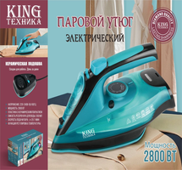 | KC-3043 | 1,450.00 | 1 | 1,450.00
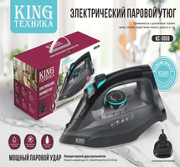 | KC-3059 | 1,350.00 | 1 | 1,350.00
Итого: 2 позиций |  |  | 2 | 2,800.00

